graf 1 ropa
Graf č.1 | Ropa - Zpracování v rafinériích, Index
Figure 1 | Crude Oil - Processed in Refineries, Index
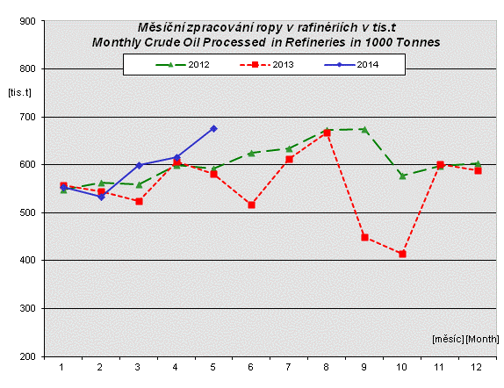

Index měsíčního zpracování ropy v rafinériích v % Index of Monthly Crude Oil Processed in Refineries in % stejné období předchozího roku = 100, given period of the previous year = 100
 | 2012/2011 | 2013/2012 | 2014/2013
 | 82.7 | 101.5 | 99.3
 | 89.2 | 97.0 | 98.0
 | 81.8 | 93.6 | 114.3
 | 86.1 | 101.0 | 101.7
 | 88.9 | 98.1 | 116.5
 | 89.4 | 82.6
 | 89.2 | 96.5
 | 92.2 | 99.4
 | 203.3 | 66.5
 | 149.9 | 71.8
 | 118.9 | 100.8
 | 87.0 | 97.7

